Sheet1
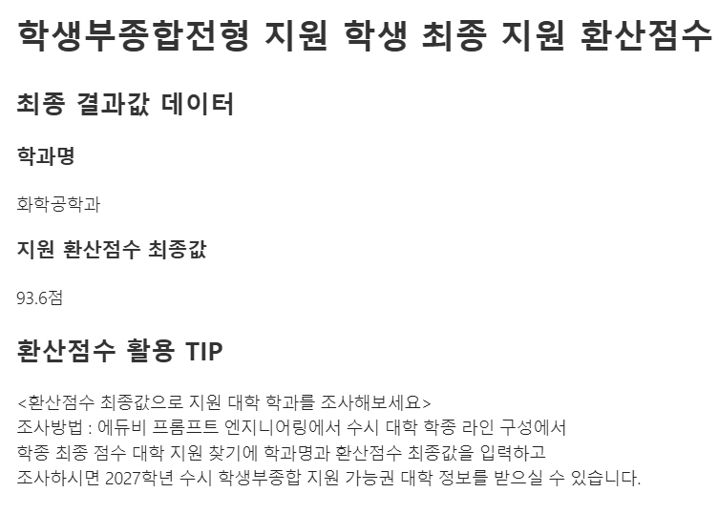
빨간선
테두리안
내용을
입력하고
스크린캡쳐
이미지파일
만들어사용해
보세요.
에듀비 학생부종합전형 생활기록부 결과값 입력 양식
학생 분석 결과 정보 입력
지원학과 (학과명 입력) | 학과명 입력
학생 내신등급 입력 <성적추이 활용 데이터>
학년별 등급 입력 | 고1 | 고2 | 고3 | 총 등급
전체등급 | 등급만입력 | 등급만입력 | 등급만입력 | 등급만입력

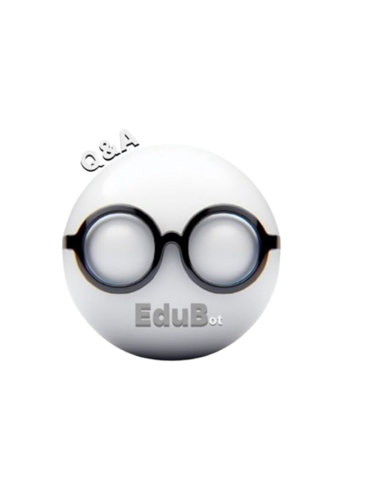
주요 성적 입력
주요과목 | 등급만입력
전공학업 | 등급만입력

생활기록부 분석 결과 | 등급 결과만 입력
전공적합 평가 등급 | 등급 결과 입력
인성평가 등급 | 등급 결과 입력
전문컨설턴트 평가 등급 | 등급 결과 입력
사정관 평가 등급 | 등급 결과 입력

* 사용방법
에듀비 학생부종합전형 생활기록부 결과값 입력 양식 데이터 안에 빨간색 글자 입력란에 학생 정보를 입력한 후 빨간선 안에 내용을 스크린 캡쳐를 통한 이미지 파일로 만들어서 사용해보세요.

* 에듀비 데이터 입력 샘플 예시
학생 분석 결과 정보 입력
지원학과 (학과명 입력) | 화학공학과 < 지원학과 입력>
학생 내신등급 입력 <성적추이 활용 데이터>
학년별 등급 입력 | 고1 | 고2 | 고3 | 총 등급
전체등급 | 1.85 | 1.94 | 1.67 | 1.82

주요 성적 입력
주요과목 | 1.77
전공학업 | 1.83
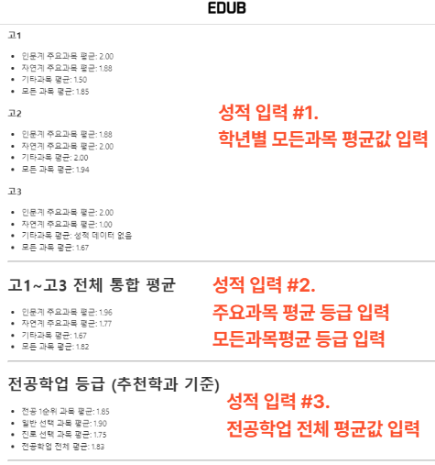

생활기록부 분석 결과 | 등급 결과만 입력
전공적합 평가 등급 | A
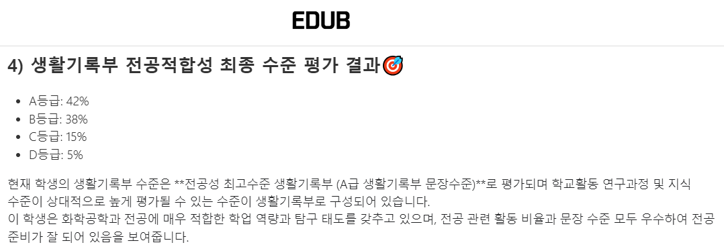

생활기록부 분석 결과 | 등급 결과만 입력
인성평가 등급 | B

생활기록부 분석 결과 | 등급 결과만 입력
전문컨설턴트 평가 등급 | B+

생활기록부 분석 결과 | 등급 결과만 입력
사정관 평가 등급 | B+


 | : 에듀비 결과값 테두리안 데이터 입력하세요.

최종 결과 이미지 캡쳐본
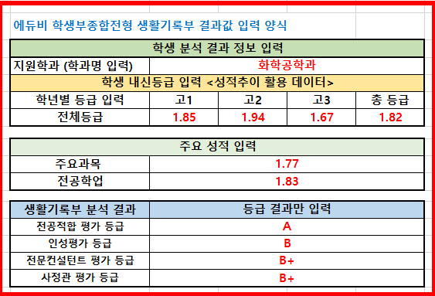

위 이미지를 에듀비 첨부 업로드 후 작업을 진행하세요. 작업 아래
#아래#
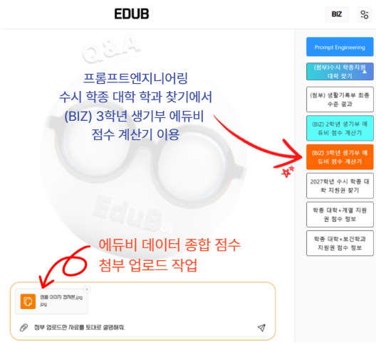

-> 대학 라인 조사에 필요한 학생 에듀비 지원권 점수 데이터 제공

